Request&Response
 | App banner BidRequest 样例： |  |  |  |  |  |  |  |  | Bid Response样例：
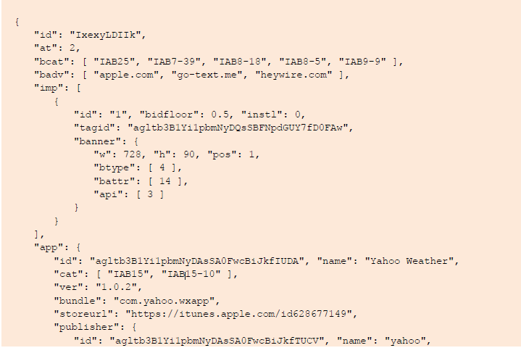
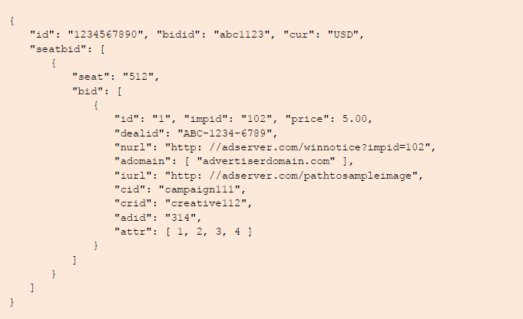
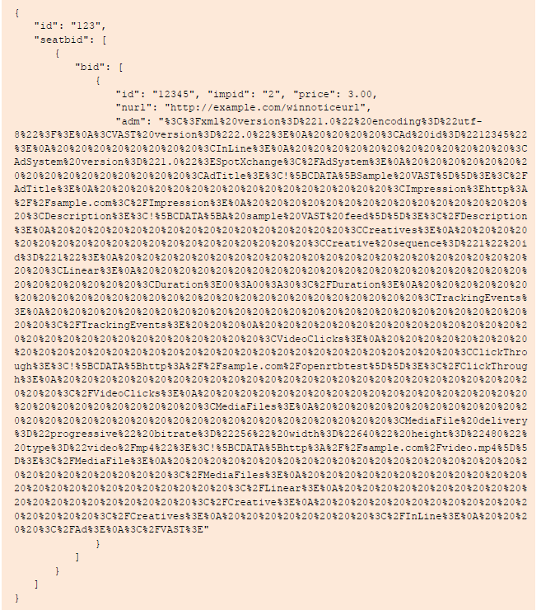

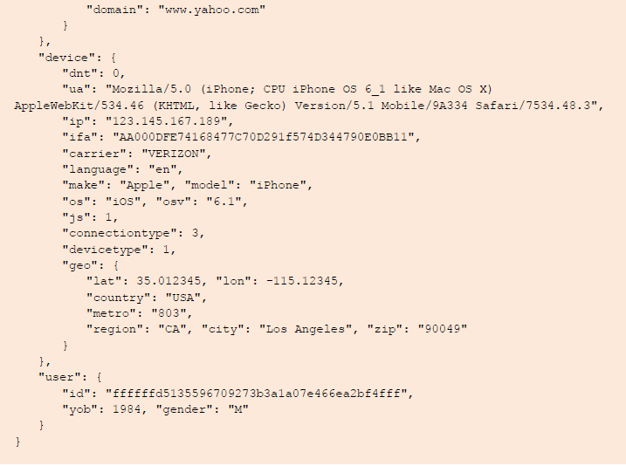

 |  |  |  |  |  |  |  |  |  |  | 协商参数 | bid模块 | bid参数 | 检查 |  | dvc | devicetype
 |  |  |  |  |  |  |  |  |  |  | net | device | "connectiontype":"1" | Y |  | 1 | 4 | Y
 |  |  |  |  |  |  |  |  |  |  | mnc | device | "carrier":"00" | Y |  | 2 | 5 | Y
 |  |  |  |  |  |  |  |  |  |  | ip | device | "ip":"192.168.70.164" | Y |  | 3 | 4 | Y
 |  |  |  |  |  |  |  |  |  |  | ua | device | "ua":"123123" | Y |  | 4 | 2 | Y
 |  |  |  |  |  |  |  |  |  |  | lct | device | "geo":{"lat":"100.3","lon":"50.632"} | Y |  | 空 | 2 | Y
 |  |  |  |  |  |  |  |  |  |  | eb | device | "make":""Apple"" | Y
 |  |  |  |  |  |  |  |  |  |  | em | device | "model":""iPhone"" | Y |  | 广告屏蔽参数
 |  |  |  |  |  |  |  |  |  |  | aver | app | "ver":"1.02" | Y |  | 屏蔽广告主 |  | "wseat":["260846474"] | Y
 |  |  |  |  |  |  |  |  |  |  | os | device | "os":"IOS" | Y |  | 屏蔽广告内容类型 |  | "ext":{"blockAdctype":["601","602"]} | Y
 |  |  |  |  |  |  |  |  |  |  | osv | device | "osv":"6.00.1" | Y |  | 屏蔽创意类型 |  | "battr":["12","17","18","19"] | Y
 |  |  |  |  |  |  |  |  |  |  | dr | device | "h":"480","w":"640" | Y
 |  |  |  |  |  |  |  |  |  |  | mac | device | "macmd5":"1cde7c69d1827907590f14f2b193720c" | Y |  | userid | 取cookie id
 |  |  |  |  |  |  |  |  |  |  | idfa | device | "ifa":"asdasd-123ad1-1ffwwww-12313" | Y
 |  |  |  |  |  |  |  |  |  |  | imei | device | "didmd5":"392bb11ee53494bbc2d7b3a6a701e9a7" | Y |  | http://cms.houyi.baofeng.net/bid_response/204.php
 |  |  |  |  |  |  |  |  |  |  | android | device | "dpidmd5":"ce7d5234cb6f914247ce1b97506412c4" | Y |  | "status":true,"response":"" |  |  |  | response必填项检查
 |  |  |  |  |  |  |  |  |  |  | gid | —— | —— |  |  | 未有DSP参与竞价，返回204 |  |  |  | BidResponse | id | Y | 缺失4302报数
 | Position in | → | bidrequest | → | bidresponse | → | Position out |  |  |  |  |  |  |  |  |  |  |  |  |  | seatbid | Y
 |  |  |  |  |  |  |  |  |  |  |  |  |  |  |  |  |  |  |  | seatbid | bid | Y
 |  |  |  |  |  |  |  |  |  |  |  |  |  |  |  |  |  |  |  | bid | id | Y
 | http://rtb.baofeng.com/index.php?adp=15746439&debug=open&test_city=%E6%9D%AD%E5%B7%9E%E5%B8%82&net=1&mnc=00&ip=192.168.70.164&ua=123123&lct=50.632,100.3&eb=%22Apple%22&em=%22iPhone%22&aver=1.02&os=IOS&osv=6.00.1&dr=640*480&mac=11:11:22:33:44&idfa=asdasd-123ad1-1ffwwww-12313&imei=88001234567890&androidid=12345566&gid=221&dvc=3 |  |  |  |  |  |  |  |  |  |  |  |  |  |  |  |  |  |  |  | impid | Y
 |  |  |  |  |  |  |  |  |  |  |  |  |  |  |  |  |  |  |  |  | price | Y
 |  |  |  |  |  |  |  |  |  |  |  |  |  |  |  |  |  |  |  |  | adm | Y

1、banner位： |  | APP |  |  |  |  |  |  |  |  |  |  |  |  | 2、Bid Request |  |  |  |  | 3、BidResponse |  |  |  |  | 4、返回 |  |  | 测试要点：根据Bid Response解析可输出的数据
 | ●请求格式
 |  | http://bfadx.houyi.baofeng.com/mobile/banner
 | ●参数说明 |  |  |  |  |  |  |  |  |  |  |  |  |  |  |  |  |  |  |  |  |  |  |  |  | ●返回格式
 |  | 参数名 | 说明 |  |  |  |  | 必填/选填 | 值 |  |  |  | 类型 |  | 测试要点： 1、按照bidRequest Pre的dsp范围发送请求 |  |  |  |  | 测试要点： 1、模拟DSP进行Bid Response返回，返回内容符合接口规范数据，参考样例 |  |  |  |  |  |  | 参数名 | 说明 | 值 | 类型
 |  | adp | 广告位id，adx系统分配给每个广告位的唯一id |  |  |  |  | 必填 | 023210 |  |  |  | string |  |  |  |  |  |  |  |  |  |  |  |  |  | status | 返回状态 | ok=成功，failure=失败 | string
 |  | net | 终端上网方式 |  |  |  |  | 选填 | 0=未知，1=Ethernet，2=Wi-Fi，3=蜂窝网络，未知代，4=蜂窝网络，2G，5=蜂窝网络，3G，6=蜂窝网络，4G |  |  |  | integer |  |  |  |  |  |  |  |  |  |  |  |  |  | errorcode | 错误编码，见错误码表 | / | string
 |  |  |  |  |  |  |  |  |  |  |  |  |  |  |  |  |  |  |  |  |  |  |  |  |  |  | ad | 广告信息 |  | object
 |  |  |  |  |  |  |  |  |  |  |  |  |  |  | 2、根据广告位、端、以及可选参数Bid Request按照输入参数对应生成bid请求，符合OPEN RTB接口规范，参考样例 |  |  |  |  | 2、未参与竞价204
 |  |  |  |  |  |  |  |  |  |  |  |  |  |  |  |  |  |  |  | 3、非法？ |  |  |  |  |  | >>ad object
 |  | mnc | 运营商编码 |  |  |  |  | 选填 | 00=移动，01=联通，03=电信 |  |  |  | string |  |  |  |  |  |  | 错误格式 |  |  |  |  |  |  | 参数名 | 说明 | 值 | 类型
 |  | ip | 外网ip |  |  |  |  | 选填 | 200.111.111.111 |  |  |  | string |  | 3、请求地址按照dsp RTB url提供 |  |  |  |  | 错误的数据 |  |  |  |  |  |  | dspid | adx平台为dsp生成的唯一id | 1233456 | string
 |  | ua | 终端User-Agent |  |  |  |  | 选填 |  |  |  |  | string |  |  |  |  |  |  |  |  |  |  |  |  |  | img | 素材信息 | / | object
 |  | lct | 经纬度：Longitude，Latitude |  |  |  |  | 选填 | 50.632,100.3 |  |  |  | string |  |  |  |  |  |  |  |  |  |  |  |  |  | target | 落地页地址 |  | string
 |  | eb | 设备品牌 |  |  |  |  | 选填 | “Apple” |  |  |  | string |  | 4、检查bid请求属性是否准确 |  |  |  |  |  |  |  |  |  |  |  | atype | 落地页交互类型 | 0=普通页面 1=app下载，默认0 | integer
 |  | em | 设备型号 |  |  |  |  | 选填 | “iPhone” |  |  |  | string |  | （广告位类型、分辨率、屏幕位置、素材类型、设备、屏蔽创意类型、媒体类型，广告主白名单....） |  |  |  |  |  |  |  |  |  |  |  | package | 安装包名称：atype=1时必填，android only | com.storm.smart | string
 |  | aver | app版本 |  |  |  |  | 选填 | 1.0.2 |  |  |  | string
 |  | os | 操作系统 |  |  |  |  | 选填 | iOS，android |  |  |  | string |  |  |  |  |  |  |  |  |  |  |  |  |  | app_store_id | app的唯一id号，atype=1时必填，用以应用内下载app，ios only |  | string
 |  | osv | 操作系统版本 |  |  |  |  | 选填 | 1.0.2 |  |  |  | string
 |  | dr | 设备分辨率 |  |  |  |  | 选填 | 640*480 |  |  |  | string |  |  |  |  |  |  |  |  |  |  |  |  |  | pv | 展现报数 |  | object array
 |  | mac | 设备mac地址原值 |  |  |  |  | 选填 |  |  |  |  | string |  |  |  |  |  |  |  |  |  |  |  |  |  | click | 点击报数 |  | object array
 |  | idfa | 设备idfa原值 |  |  |  |  | 选填 |  |  |  |  | string
 |  | imei | 设备imei原值 |  |  |  |  | 选填 |  |  |  |  | string |  |  |  |  |  |  |  |  |  |  |  |  | >>img object
 |  | android | 设备androidid原值 |  |  |  |  | 选填 |  |  |  |  | string |  |  |  |  |  |  |  |  |  |  |  |  |  | 参数名 | 说明 | 值 | 类型
 |  |  |  |  |  |  |  |  |  |  |  |  |  |  |  |  |  |  |  |  |  |  |  |  |  |  | w | 素材宽 | 720 | integer
 |  |  |  |  |  |  |  |  |  |  |  |  |  |  |  |  |  |  |  |  |  |  |  |  |  |  | h | 素材宽 | 480 | integer
 |  |  |  |  |  |  |  |  |  |  |  |  |  |  |  |  |  |  |  |  |  |  |  |  |  |  | src | 素材地址 |  | string

1、视频位： |  | APP |  |  |  |  |  |  |  |  |  |  |  |  | 2、Bid Request |  |  |  |  | 3、BidResponse |  |  |  | 4、返回 |  | >>pv object
 | ●请求格式 |  |  |  |  |  |  |  |  |  |  |  |  |  |  |  |  |  |  |  |  |  |  |  |  |  | 参数名 | 说明 | 值 | 类型
 |  | http://bfadx.houyi.baofeng.com/mobile/video |  |  |  |  |  |  |  |  |  |  |  |  |  |  |  |  |  |  |  |  |  |  |  |  | type_mma | type_mma=0 不调用SDK报数，type_mma=1调用，默认0 | 0 | integer
 | ●参数说明 |  |  |  |  |  |  |  |  |  |  |  |  |  |  |  |  |  |  |  |  |  |  |  |  |  | time | 报数时间，单位秒 | 1 | integer
 |  | 参数名 | 说明 |  |  |  |  | 必填/选填 | 值 |  |  |  | 类型 |  | 测试要点： 1、按照bidRequest Pre的dsp范围发送请求 |  |  |  |  | 测试要点： 1、模拟DSP进行Bid Response返回，返回内容符合接口规范数据，参考样例 |  |  |  | VAST3.0 |  |  | url | 报数链接 |  | string
 |  | adp | 广告位id，adx系统分配给每个广告位的唯一id |  |  |  |  | 必填 | 023210 |  |  |  | string |  |  |  |  |  |  |  |  |  |  | 解析返回数据
 |  | net | 终端上网方式 |  |  |  |  | 选填 | 0=未知，1=Ethernet，2=Wi-Fi，3=蜂窝网络，未知代，4=蜂窝网络，2G，5=蜂窝网络，3G，6=蜂窝网络，4G |  |  |  | integer |  |  |  |  |  |  |  |  |  |  |  |  | >>click object
 |  |  |  |  |  |  |  |  |  |  |  |  |  |  |  |  |  |  |  | 2、未参与竞价204 |  |  |  |  |  |  | 参数名 | 说明 | 值 | 类型
 |  |  |  |  |  |  |  |  |  |  |  |  |  |  | 2、根据广告位、端、以及可选参数Bid Request按照输入参数对应生成bid请求，符合OPEN RTB接口规范，参考样例 |  |  |  |  |  |  |  |  |  |  |  | type_mma | type_mma=0 不调用SDK报数，type_mma=1调用，默认0 | 0 | integer
 |  |  |  |  |  |  |  |  |  |  |  |  |  |  |  |  |  |  |  |  |  |  |  |  |  |  | url | 报数链接 |  | string
 |  | mnc | 运营商编码 |  |  |  |  | 选填 | 00=移动，01=联通，03=电信 |  |  |  | string
 |  | ip | 外网ip |  |  |  |  | 选填 | 200.111.111.111 |  |  |  | string |  | 3、请求地址按照dsp RTB url提供
 |  | ua | 终端User-Agent |  |  |  |  | 选填 |  |  |  |  | string
 |  | lct | 经纬度：Longitude，Latitude |  |  |  |  | 选填 | 50.632,100.3 |  |  |  | string
 |  | eb | 设备品牌 |  |  |  |  | 选填 | “Apple” |  |  |  | string |  | 4、检查bid请求属性是否准确
 |  | em | 设备型号 |  |  |  |  | 选填 | “iPhone” |  |  |  | string |  | （广告位类型、分辨率、屏幕位置、素材类型、设备、屏蔽创意类型、媒体类型，广告主白名单....）
 |  | aver | app版本 |  |  |  |  | 选填 | 1.0.2 |  |  |  | string
 |  | os | 操作系统 |  |  |  |  | 选填 | iOS，android |  |  |  | string
 |  | osv | 操作系统版本 |  |  |  |  | 选填 | 1.0.2 |  |  |  | string
 |  | dr | 设备分辨率 |  |  |  |  | 选填 | c |  |  |  | string
 |  | mac | 设备mac地址原值 |  |  |  |  | 选填 |  |  |  |  | string
 |  | idfa | 设备idfa原值 |  |  |  |  | 选填 |  |  |  |  | string
 |  | imei | 设备imei原值 |  |  |  |  | 选填 |  |  |  |  | string
 |  | android | 设备androidid原值 |  |  |  |  | 选填 |  |  |  |  | string
 |  | seconds | 最大秒数限制 |  |  |  |  | 前贴必填 | 15 |  |  |  | integer
 |  | sid | 空间数 |  |  |  |  | 前贴必填 | 1 |  |  |  | integer

